Cubo-1
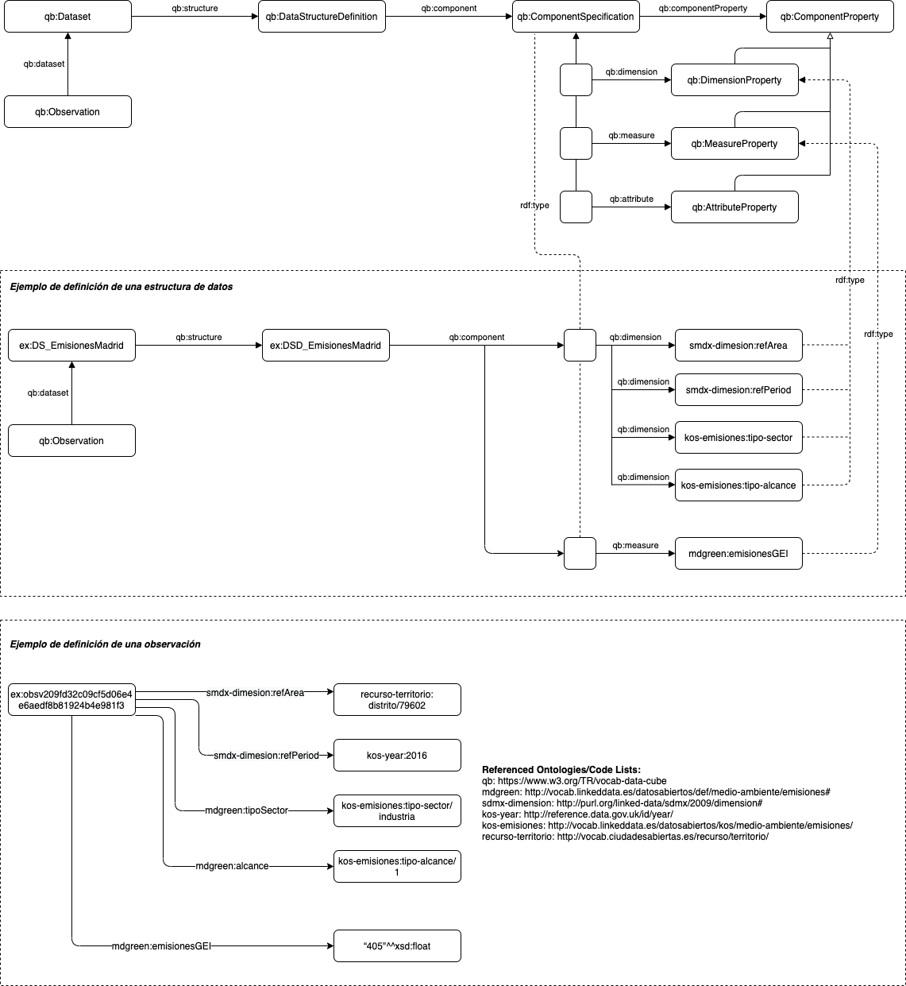
Cubo-1. Emisiones GEI en un distrito por año, sector y alcance

Cubo-2
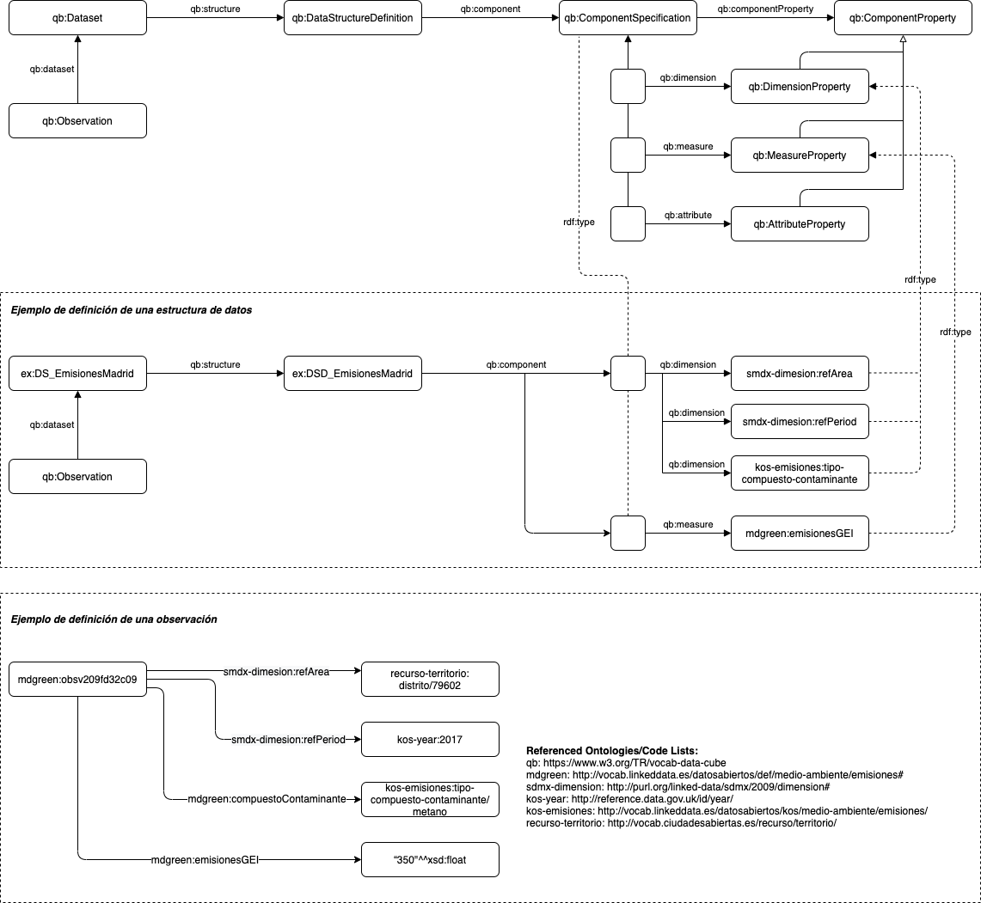
Cubo-2. Emisiones GEI en un distrito por año de un compuesto contaminante

Cubo-3
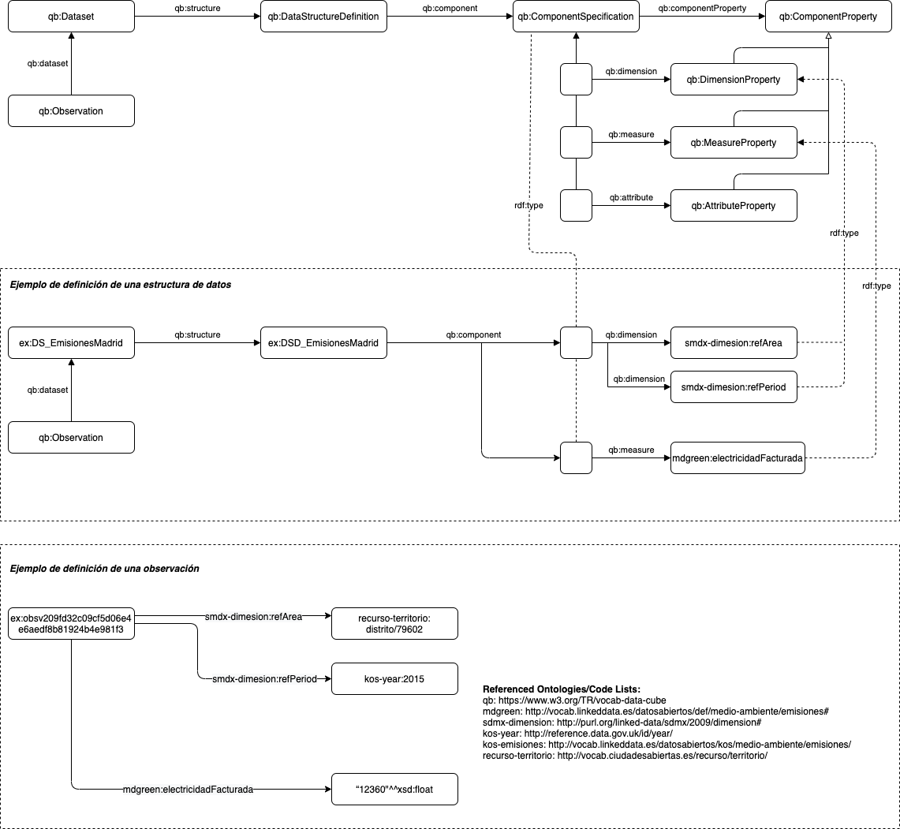
Cubo-3. Electricidad facturada por año en un distrito

